剧情（串场版）（全）
 |  | 本游戏timeline应该需要做成传统rpg的模式，所以需要画人物半身立绘和对话框
场景 | 编号 | 描述及台词 | 场景及道具参考 | 备注
开篇 | 1 | 传说，曾有位称为小卷的剑修，在凝成金丹时不慎被宿醉的天雷将三魂七魄劈到了另一个位面，等到天雷第二天醒酒时挽回错误时，小卷已然参加了荷南高考，考上了折江大学，入职了游戏公司，走上了人生巅峰。天资聪颖的小卷在重回此世后敏锐地抓住了这次异世之旅留下最大的财富。他不吃不喝闭关多日后，拥有了四个前所未有的新技艺。（后面接技能介绍，展现形式是出现技能图标，然后后面跟着一句介绍） | 有时间的话，可以是那种古风卷轴之类的展开，没时间的话，水墨风白底黑字即可 技能介绍：加盾：不受周围干扰我自安然学习（可在战斗时增加一个防护盾）；加速：地铁电梯冲刺大王（可在战斗时增加移速）；连击：誓比工友多干一秒（战斗时可以追加一次攻击）；位移：（建议删除加速，用加速的描述）。 | @程序：技能介绍的弹出式界面 @美术：技能图标
 | 2 | 小卷自恃所悟良多，从此之后，师门历行8小时学制，小卷超级加倍23小时；师父要求挥剑100次，小卷挥到筋骨断裂；他日以继夜，夜以继日，逐渐在修仙之外的生活中也忍不住与师门“卷”一“卷”。师兄穿1件衣服，他要穿10件；师弟吃2个馒头，他要吃20个；师父给师娘摘了1束花，他把花园的花全摘了。小卷时常自得于此，决心势要当飞升第一人。终于，一天练剑时，小卷眼前出现一道耀眼的白光，进入了一个四通八达之所..... | 我本来以为会用一些静态漫表现，来不及的话就也白底黑字吧，到时候看看，突兀的话再视情况缩扩写下。
序章-大厅 | 1 | （小卷眼前出现一道耀眼的白光，他伸手抵挡住眼睛，等白光退去，发现自己正站在一个洞穴里。面前有一个石台，上面放着一个盒子。） 小卷：哈哈，想必此境就是最后的历练之所。不枉我日夜不缀，赢过了整个师门，只待脱离此境修得仙身，必让此世亦能普受996之恩泽。 | 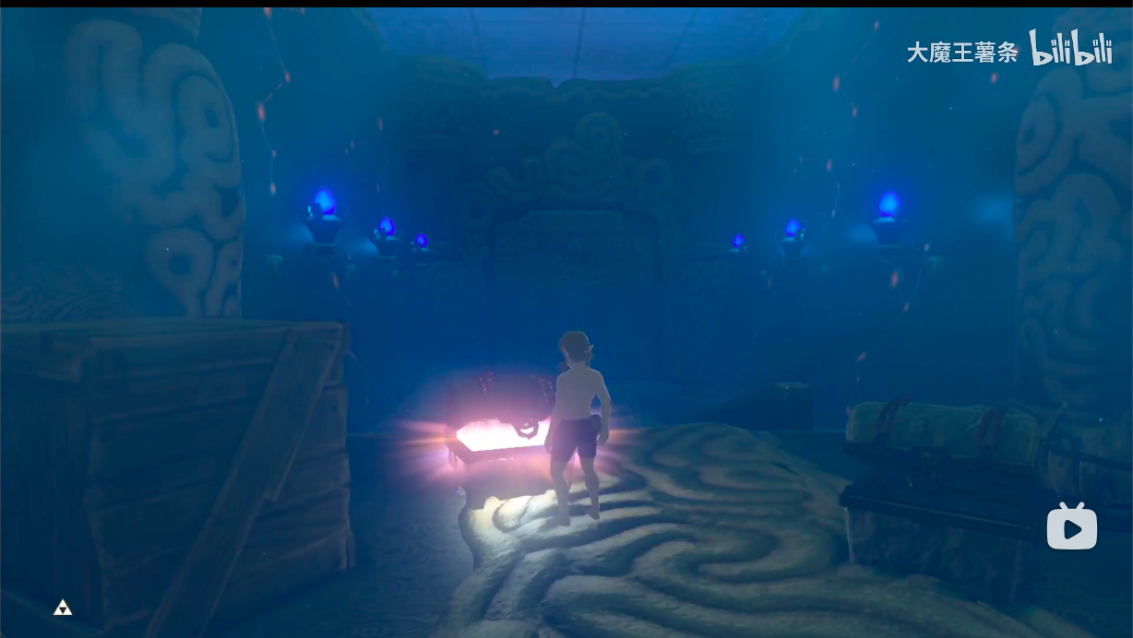 | @程序 和盒子需要做一个交互，靠近——出现交互按钮——点击交互按钮——魇出现
 | 2 | （小卷走上前与盒子交互，盒子打开，冒出一团巨大的烟雾，出现了一只黑色小仙灵） 小卷（惊讶）：这是何物？ 魇（上下飘动）：咳——咳咳！我乃此境引路仙灵，唯有战胜四方镇守之凶兽，方可有下番际遇。 小卷（得意）（暗忖：果不出我所料，只是没想到这上界的仙灵竟长这丑模样。） 魇：此物予你，何起何终，皆由自主。 | 魇出场参考阿拉丁神灯那种出场即可，形象是一团浑身漆黑的冒鬼火的小仙灵
 | 3 | 主角从打开的盒子中得到一份地图，点击后切换到地图全屏，显示了四小只的介绍和方位。 小卷：如此看来，我只需逐一击破即可，可这“兽寿尽时，需一一技祭之，方可离去”，此句何解？ 魇（不怀好意，可以让他立绘的黑脸蛋上加些红晕）：我知道君有四技傍身，然此境险妙，每通过一层历练都需舍下一技，由此如何选择，道君仔细斟酌。 小卷（恼怒）：岂有此理，皆由我苦心卷得...还有，这地图深处那团黑不隆冬的东西又是何物？ 魇：道君糊涂，自然是仙缘之所了。若能成仙，区区四技何来珍贵！ | 这里具体需要@苗哥补充一下四小只需要在玩家决策时接收到的讯息，比如主要攻击方式有什么不同，以使玩家可以安排适合的攻略线路，我在玩法信息补充后进一步补充四小只具体介绍 | @程序@美术 做一个地图的弹出式界面，要在地图上出现boss形象，boss名称及对应罪名的图腾 我个人希望还能进一步做地图的二级页面，点开地图上的具体boss可以看见对boss及关卡的具体介绍，不做的话也没事，就是把信息放在一张图里
 | 4 | 小卷沉吟，发现地图上的图腾可以逐一点亮，遂一番操作（这时玩家可以选择自己的挑战顺序）。 小卷：好了！我明白了，你便带路吧。 |  | @程序，需要一个四个图腾依次点亮并显示顺序的功能。
关卡-蛟龙 | 1 | （小卷往前走去，远远听到龙吟） 魇：前面是蛟龙居所。此物最是傲慢无礼，总以为自己天下第一，实则连真龙的尾鳍都还未碰到。去吧！与之一战。 蛟龙：哇呀，何方小儿，好臭一股鹅颈味！ 小卷：呵，你这蠢材颇似小王，时常以为自己做ppt天下无敌，不想每次汇报都输我一筹。我这便挫了你的锐气！ | 需要准备一些符合对应boss的音效
 | 2 | （战斗结束，魇偷食了小卷的傲慢） 小卷（头晕）：当初认识小王时，他还悉心教导了我如何简洁清晰地通过ppt汇报，可自从我学了axure，从此每次开会都要直接扔出产品原型，然而只是例行的展示，原型完全没有创造更多的价值呀，平添傲慢，又压榨自己的时间，真是可笑。
关卡-梼杌 | 1 | （小卷往前走去，远远听见虎啸） 魇：前方之兽名为梼杌，它形容暴躁却又过分谨慎，讲人话就是被害妄想症，你可不要被他发现端倪。 梼杌：嗷呜——又有宵小要觊觎哥的美貌吗？ 小卷：无语，这和当初那些总疑心我会满绩的室友有何区别！
 | 2 | （战斗结束，魇偷食了小卷的过分警戒） 小卷（迷茫）：当初若大家互帮互助而非审慎提防，我们何须浪费时间在不擅长的领域屡战屡败，或许大家反而都能更上层楼。
关卡-穷奇 | 1 | （小卷往前走去，远远听到了犬吠） 魇：此关主人名唤穷奇，乖张无礼，生性好妒，见不着人好。哼，不过是自恃少昊之后的血统罢了... 穷奇：有人来了？既然敢带着秘技来此，那便全部留下吧！ 小卷：哦，这便嫉妒了？我虽然没有你这般背景，却有你望之莫及之天资，如同当时小赵虽是老板亲子...在我面前又如何！只可惜若我是你——哼，让我看看你的本事。 | 空
 | 2 | （战斗结束，魇偷食了小卷的嫉妒） 小卷：小赵明明从未言及自己身份，老板也未作特殊优待，但却总是遭致旁人冷眼，如今想来这无缘无故的攀比之心，又是从何而来啊。
关卡-饕餮 | 1 | （隐隐约约听到了远处的婴儿声） 魇：前面的怪兽面相凶猛恐怖，又行饕餮恶名，此货十分贪吃，且喜囤积法宝，你可要多加小心！ 饕餮：又要开始干饭饭了，不要抢不要抢！ 小卷：抢抢抢，抢你个鬼，看我怎么弄死你！（此处小卷头脑里面想的是当时和小胖抢课程展示加分的场景）
 | 2 | （战斗结束，魇偷食了小卷的暴食） 小卷（沉思）：想想当初的课程展示工作自己也没做啥，后面还因此和小胖断交，如果···，唉！
关卡-魇 | 1 | 小卷：呼，终于解决了最后一只凶兽。虽说技艺全失，却感长久未有之清明，如同刚开始练剑时一样，不论旁杂，唯此剑此身此心足矣。 （最后一个boss消失后，理论上要给地图一个镜头，显示最后的关卡被打开，具体的美术设计要考虑一下）
 | 2 | （小卷进入最后的场景） 小卷：不过话说——这仙缘之所怎么仍是黑沉沉一团（心想：倒是和这丑仙灵长得一般模样。） 魇：（发出桀桀的怪笑，一团烟雾后从小精灵转变成boss形态） 魇：哈哈，不枉我跟随一路，吸食了你的技能A、技能B、技能C，也承受了你的傲慢、警戒、嫉妒。 小卷（错愕）：什么——你到底是何物！ 魇：我即是你，只不过如今，我已然成为你最想成为的样子，而你，如今却什么也不是了，我将彻底取代你！ 小卷（错愕转为笑）：既为乃父，便教你最后一课吧 | 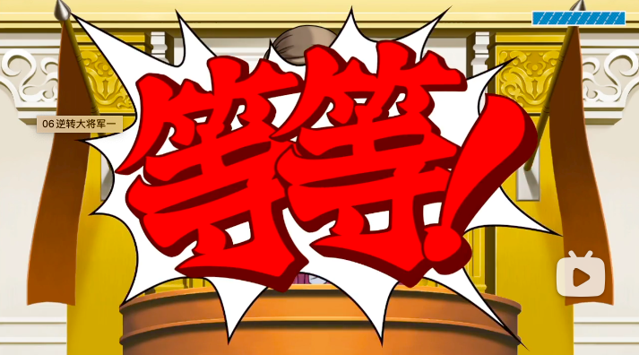 个人感觉可以搞点日系夸张风的那种感觉给，boss插画上挂个“内卷之王”的绶带，belike逆转裁判：
 | 3 | （战斗结束） 小卷（叹息）：灵府中竟会诞生出这样的愚钝之物，可见我此前实在错得离谱，所幸经此一遭，了了一身包袱。前番异世之旅有更多有价值之事值得思索，而不是忘了自己的本心。 只是既然此处不是最后一道历练之地，那我此身又在何处呢？ 空间中隐隐传来声音：小卷——小卷——
尾声 | 1 | (梦境坍塌，小卷发现自己正躺在床上，面前围着师门） 师兄A：小卷，你可算醒了！昨日你挥剑时忽然往后仰倒，可把大家急坏了，大家都以为你要撑不住这一回... 师兄B：不是师兄说你，你那每天上蹿下跳地比划啥呢？把自己身体糟蹋成这样，不知道的还以为你磕坏了脑子。 小卷（嗫嚅）（心想：不想刚才一番竟是在生死走了一遭，好在还有重来的机会。） 小卷：今后再也不会了！这回还得烦请二位向师父告个假.... | 最好蛮是有一个简单的场景，对话就是半身人物那种rpg点点点的表现
 | 2 | 很久很久之后，雷神接到落款小卷的请帖，立刻心有余悸地放下酒壶，出门为小卷引雷去了。在心无旁骛练剑，有的放矢思考之后，小卷终于将要迎来属于他的真正试炼... | 黑底白字展开即可。

